入力用
家計基準計算書

 | 申込者氏名

Excelで網掛けの欄に必要事項を入力すると、判定結果が出ます。Excelはホームページからダウンロードできます。 Excelが使用できない場合は、①～⑨について手書きで記入し、計算してください。

①扶養している子どもの人数を入力してください。 ３人以上子どもを扶養している場合、３人目から子ども１人につき40,000円を控除します。 （例：子ども３人の場合・・・40,000円、子ども４人の場合・・・80,000円） |  | 人 | 控除額
 |  |  | 0 | 円
②ひとり親世帯ですか。 該当する場合、40,000円を控除します。 | はい 又は いいえ |  | 控除額
 |  |  | 0 | 円

生計維持者１人目
③課税証明書の「課税標準額（Ａ）」を入力してください。 |  |  |  | 円
④課税証明書の「市民税調整控除額（Ｂ）」を入力してください。 |  |  |  | 円
⑤貸与額算定基準額（100円未満切り捨て） （③課税標準額）×６％ー（④市民税調整控除額）ー（①多子控除）―（②ひとり親控除） |  |  | 0 | 円

生計維持者２人目
⑥課税証明書の「課税標準額」を入力してください。 |  |  |  | 円
⑦課税証明書の「市民税調整控除額」を入力してください。 |  |  |  | 円
⑧貸与額算定基準額（100円未満切り捨て） （⑥課税標準額）×６％ー（⑦市民税調整控除額） |  |  | 0 | 円

⑨貸与額算定基準額 合計（⑤＋⑧） |  |  |  | 円

判定結果（⑨貸与額算定基準額が189,400円以下であること）

課税証明書サンプル
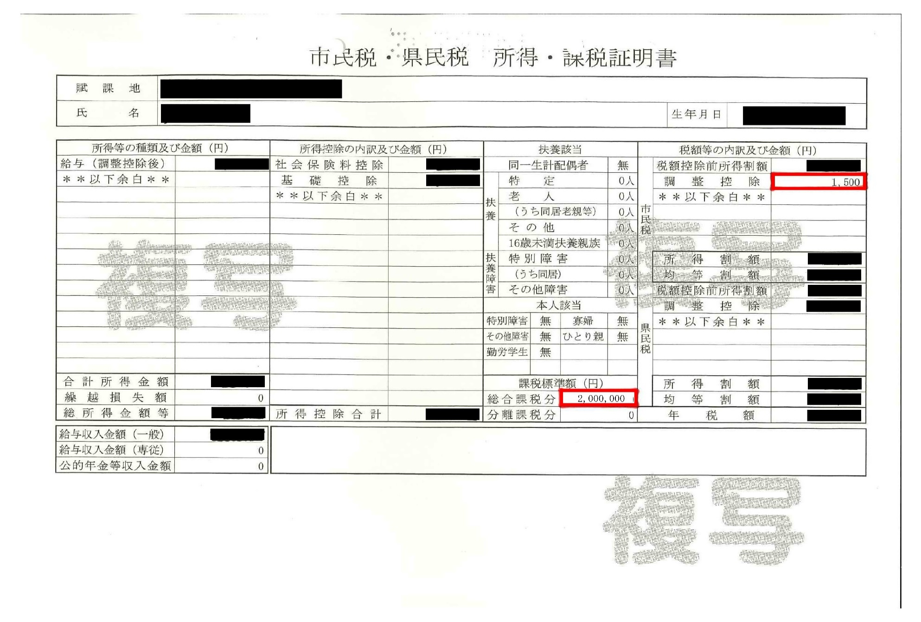

B

A

※課税標準額、調整控除額は、マイナポータルからも確認することができます。

